目标价格
欧马可项目钣金件采购目标价格核算明细表
序 | QAD编码 | 总成名称 | 图片 | 名称 | 数量 | 材质 | 下料尺寸 |  |  | 重量 |  |  | 未税单价 |  | 材料费 | 加工成本 |  |  |  |  |  | 系数 | 未税价
号 |  |  |  |  |  |  | 长mm | 宽mm | 厚mm | 毛重 | 净重 | 废铁 | 材料 | 废铁 |  | 工序 | 吨位 | 工序数 | 工序费 | 出件数 | 合计
1 | SLT0011251 | 一级调节左旁侧板焊接总成 | 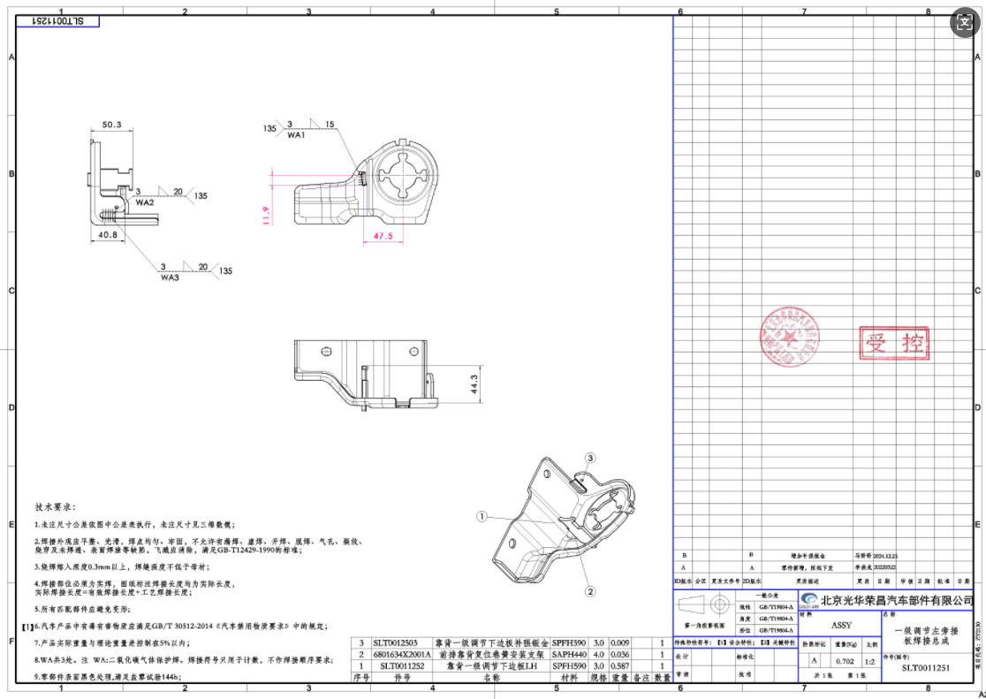 | SLT0011252靠背一级调节下边板LH | 1 | SAPH590 | 190 | 188 | 3 | 0.841 | 0.680 | 0.261 | 5.13 | 2.35 | 3.95 | 落料冲孔 | 160T | 1 | 0.10 | 1 | 0.10 | 112% | 5.9548
 |  |  |  |  |  |  |  |  |  |  |  |  |  |  |  | 压型 | 160T | 1 | 0.10 | 1 | 0.10
 |  |  |  |  |  |  |  |  |  |  |  |  |  |  |  | 成型 | 250T | 1 | 0.18 | 1 | 0.18
 |  |  |  |  |  |  |  |  |  |  |  |  |  |  |  | 冲孔 | 125T | 1 | 0.08 | 1 | 0.08
 |  |  |  |  |  |  |  |  |  |  |  |  |  |  |  | 侧冲孔 | 125T | 1 | 0.08 | 1 | 0.08
 |  |  |  |  |  |  |  |  |  |  |  |  |  |  |  | 整形 | 110T | 1 | 0.07 | 1 | 0.07
 |  |  |  | 6801634X2001A前排靠背复位卷簧安装支架 | 1 | SAPH590 | 63 | 35 | 4 | 0.069 | 0.055 | 0.014 | 5.13 | 2.35 | 0.32 | 落料 | 63T | 1 | 0.04 | 1 | 0.04
 |  |  |  |  |  |  |  |  |  |  |  |  |  |  |  | 压型 | 63T | 1 | 0.04 | 1 | 0.04
 |  |  |  | SLT0012503补强钣金 | 1 | SAPH590 | 40 | 25 | 3 | 0.024 | 0.018 | 0.006 | 5.13 | 2.35 | 0.11 | 落料 | 40T | 1 | 0.03 | 1 | 0.03
 |  |  |  |  |  |  |  |  |  |  |  |  |  |  |  | 焊接 |  | 5.5 | 0.04 | 1 | 0.22
 |  |  |  | 材料费合计： |  |  |  |  |  |  |  |  |  |  | 4.38 | 加工成本合计： |  |  |  |  | 0.94
2 | SLT0010877 | 一级调节左旁侧板焊接总成 | 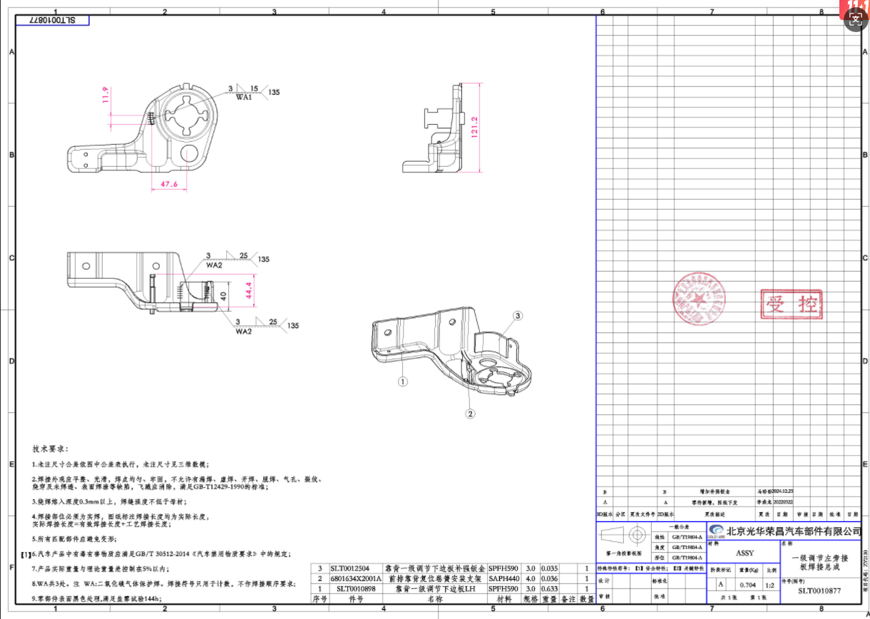 | SLT0010898靠背一级调节下边板LH | 1 | SAPH590 | 285 | 147 | 3 | 0.987 | 0.600 | 0.387 | 5.13 | 2.35 | 4.17 | 落料 | 160T | 1 | 0.15 | 1 | 0.15 | 112% | 6.60576
 |  |  |  |  |  |  |  |  |  |  |  |  |  |  |  | 压型 | 160T | 1 | 0.10 | 1 | 0.10
 |  |  |  |  |  |  |  |  |  |  |  |  |  |  |  | 成型 | 250T | 1 | 0.18 | 1 | 0.18
 |  |  |  |  |  |  |  |  |  |  |  |  |  |  |  | 冲孔 | 125T | 1 | 0.08 | 1 | 0.08
 |  |  |  |  |  |  |  |  |  |  |  |  |  |  |  | 侧冲孔 | 160T | 1 | 0.10 | 1 | 0.10
 |  |  |  |  |  |  |  |  |  |  |  |  |  |  |  | 整形 | 125T | 1 | 0.08 | 1
 |  |  |  | 6801634X2001A前排靠背复位卷簧安装支架 | 1 | SAPH590 | 63 | 35 | 4 | 0.069 | 0.055 | 0.014 | 5.13 | 2.35 | 0.32 | 落料 | 63T | 1 | 0.04 | 1 | 0.04
 |  |  |  |  |  |  |  |  |  |  |  |  |  |  |  | 压型 | 63T | 1 | 0.04 | 1 | 0.04
 |  |  |  | SLT0012504补强钣金 | 1 | SAPH590 | 70 | 48 | 3 | 0.080 | 0.060 | 0.020 | 5.13 | 2.35 | 0.38 | 落料 | 63T | 1 | 0.04 | 1 | 0.04
 |  |  |  |  |  |  |  |  |  |  |  |  |  |  |  | 压型 | 63T | 1 | 0.04 | 1 | 0.04
 |  |  |  |  |  |  |  |  |  |  |  |  |  |  |  | 焊接 |  | 6.5 | 0.04 | 1 | 0.26
 |  |  |  | 材料费合计： |  |  |  |  |  |  |  |  |  |  | 4.87 |  |  |  |  |  | 1.03
4 | SLT0012623 |  |  | 座椅靠背调节限位柱A欧马可 | 1 | SAPH590 | 40 | 25 | 5 | 0.040 | 0.025 | 0.015 | 5.13 | 2.35 | 0.17 | 落料 | 63T | 1 | 0.04 | 1 | 0.04 | 112% | 0.2373

 |  |  |  | 材料费合计： |  |  |  |  |  |  |  |  |  |  | 0.17 | 加工成本合计： |  |  |  |  | 0.04
5

6

7

8

9

10

11

10

11

